Danh sách hóa đơn
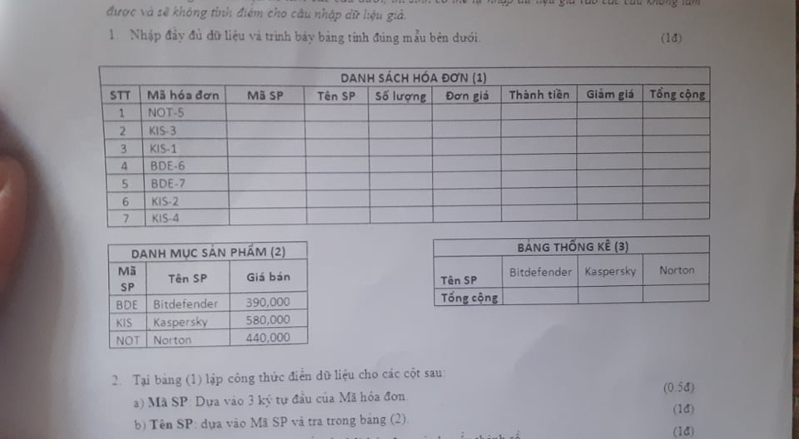
Danh sách hóa đơn (1)
STT | Mã hóa đơn | Mã SP | Tên SP | Số lượng | Đơn giá | Thành tiền | Giảm giá | Tổng cộng
5 | BDE-7 | BDE | Bitdefender | 7 | 390,000 đồng | 2,730,000 đồng | 273,000 đồng | 2,457,000 đồng
4 | BDE-6 | BDE | Bitdefender | 6 | 390,000 đồng | 2,340,000 đồng | 234,000 đồng | 2,106,000 đồng
7 | KIS-4 | KIS | Kaspersky | 4 | 390,000 đồng | 1,560,000 đồng | 0 đồng | 1,560,000 đồng
2 | KIS-3 | KIS | Kaspersky | 3 | 390,000 đồng | 1,170,000 đồng | 0 đồng | 1,170,000 đồng
6 | KIS-2 | KIS | Kaspersky | 2 | 390,000 đồng | 780,000 đồng | 0 đồng | 780,000 đồng
3 | KIS-1 | KIS | Kaspersky | 1 | 390,000 đồng | 390,000 đồng | 0 đồng | 390,000 đồng
1 | NOT-5 | NOT | Norton | 5 | 580,000 đồng | 2,900,000 đồng | 290,000 đồng | 2,610,000 đồng

Danh mục SP (2) |  |  |  |  | Bảng thống kê (3)
Mã SP | Tên SP | Giá bán |  |  | Tên SP | Bitdefender | Kaspersky | Norton
BDE | Bitdefender | 390,000 |  |  | Tổng cộng | 4,563,000 đồng | 3,900,000 đồng | 2,610,000 đồng
KIS | Kaspersky | 580,000
NOT | Norton | 440,000

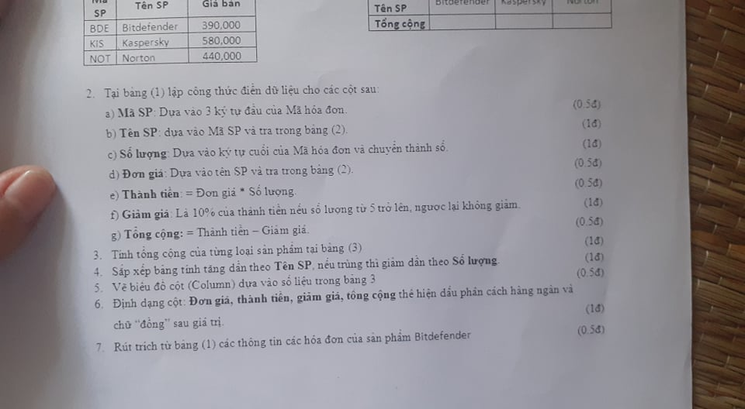
2 | a) Mã SP dựa vào 3 ký tự đầu của Mã hóa đơn |  |  |  |  |  | LEFT
 | b) Tên SP dựa vào Mã SP và tra ở bảng (2) |  |  |  |  |  | VLOOLUP
 | c) Số lượng dựa vào kí tự cuối của mã hóa đơn và chuyển thành số |  |  |  |  |  | MID , FIND, LEN
 | d) Đơn giá dựa vào tên SP và tra trong bảng (2) |  |  |  |  |  | VLOOLUP
 | e) Thành tiền = Đơn giá * Số lượng
 | f) Giảm giá là 10% của thành tiền nếu số lượng từ 5 trở lên, ngược lại không giảm |  |  |  |  |  | IF
 | g) Tổng cộng = Thành tiền - Giảm giá

3 | Tính tổng cộng của từng loại sản phẩm bảng (3)
4 | Sắp xếp bảng tănng dần theo tên sản phẩm, nếu trùng thì giảm dần theo số lượng
5 | Vẽ biểu đồ cột dựa vào số liệu trong bảng (3)
6 | Định dạng cột Đơn giá, thành tiền, giảm giá tổng cộng nghìn đồng
7 | Rút trích từ bảng (1) các thông tin hóa đơn của sản phẩm Kaspersky

 |  | Tên SP
 |  | =Kaspersky

STT | Mã hóa đơn | Mã SP | Tên SP | Số lượng | Đơn giá | Thành tiền | Giảm giá | Tổng cộng
2 | KIS-3 | KIS | Kaspersky | 3 | 390,000 đồng | 1,170,000 đồng | 0 đồng | 1,170,000 đồng
3 | KIS-1 | KIS | Kaspersky | 1 | 390,000 đồng | 390,000 đồng | 0 đồng | 390,000 đồng
6 | KIS-2 | KIS | Kaspersky | 2 | 390,000 đồng | 780,000 đồng | 0 đồng | 780,000 đồng
7 | KIS-4 | KIS | Kaspersky | 4 | 390,000 đồng | 1,560,000 đồng | 0 đồng | 1,560,000 đồng

Thí sinh dự thi
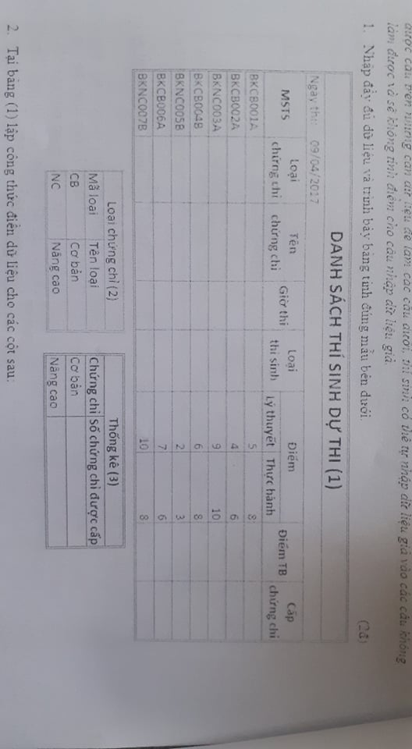

Danh sách dự thi (1)
Ngày thi 09/04/2017
MSTS | Loại chứng chỉ | Tên chứng chỉ | Giờ thi | Loại thí sinh | Cơ bản |  | Điểm trung bình | Cấp chứng chỉ
 |  |  |  |  | Lý thuyết | Thực hành
BKCB004B | CB | Cơ bản | Chiều | Tự do | 6.0 điểm | 8.0 điểm | 7.0 điểm | X
BKCB001A | CB | Cơ bản | Sáng | Học viên | 5.0 điểm | 8.0 điểm | 6.5 điểm | X
BKCB006A | CB | Cơ bản | Sáng | Học viên | 7.0 điểm | 6.0 điểm | 6.5 điểm | X
BKCB002A | CB | Cơ bản | Sáng | Học viên | 4.0 điểm | 6.0 điểm | 5.0 điểm
BKNC003A | NC | Nâng cao | Sáng | Học viên | 9.0 điểm | 10.0 điểm | 9.5 điểm | X
BKNC007B | NC | Nâng cao | Chiều | Tự do | 10.0 điểm | 8.0 điểm | 9.0 điểm | X
BKNC005B | NC | Nâng cao | Chiều | Tự do | 2.0 điểm | 3.0 điểm | 2.5 điểm

Loại chứng chỉ (2) |  |  |  | Thống kê (3)
Mã loại | Tên loại |  |  | Chứng chỉ | Số chứng chỉ được cấp
CB | Cơ bản |  |  | Cơ bản | 3
NC | Nâng cao |  |  | Nâng cao | 2

 |  | Tên chứng chỉ
 |  | =Cơ bản

MSTS | Loại chứng chỉ | Tên chứng chỉ | Giờ thi | Loại thí sinh | Điểm |  | Điểm trung bình | Cấp chứng chỉ
BKCB004B | CB | Cơ bản | Chiều | Tự do | 6.0 điểm |  | 7.0 điểm | X
BKCB001A | CB | Cơ bản | Sáng | Học viên | 5.0 điểm |  | 6.5 điểm | X
BKCB006A | CB | Cơ bản | Sáng | Học viên | 7.0 điểm |  | 6.5 điểm | X
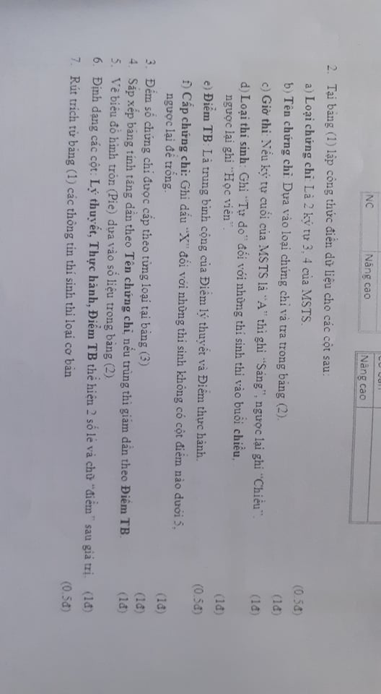
BKCB002A | CB | Cơ bản | Sáng | Học viên | 4.0 điểm |  | 5.0 điểm

Sheet9
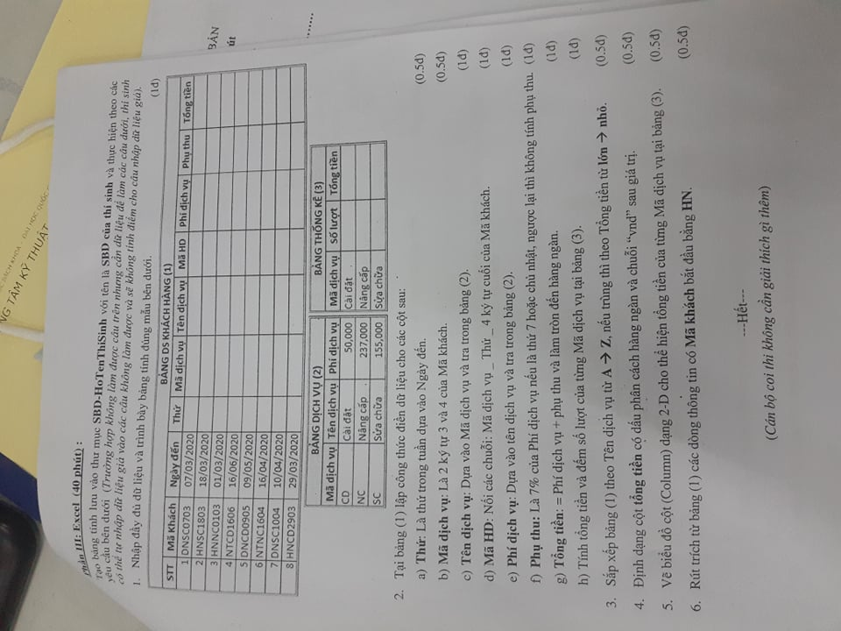

BẢNG DANH SÁCH KHÁCH HÀNG (1)
STT | Mã khách | Ngày đến | Thứ | Mã dịch vụ | Tên dịch vụ | Mã HD | Phí dịch vụ | Phụ thu | Tổng tiền
8 | HNCD2903 | 29/03/2020 | Chủ Nhật | CD | Cài đặt | CD_Chủ Nhật_2903 | 50000 | 3500 | 54,000 vnd
4 | NTCD1606 | 16/06/2020 | Thứ Ba | CD | Cài đặt | CD_Thứ Ba_1606 | 50000 | 0 | 50,000 vnd
5 | DNCD0905 | 09/05/2020 | Thứ Bảy | CD | Cài đặt | CD_Thứ Bảy_0905 | 50000 | 3500 | 54,000 vnd
3 | HNNC0103 | 01/03/2020 | Chủ Nhật | NC | Nâng cấp | NC_Chủ Nhật_0103 | 273000 | 19110 | 292,000 vnd
6 | NTNC1604 | 16/04/2020 | Thứ Năm | NC | Nâng cấp | NC_Thứ Năm_1604 | 273000 | 0 | 273,000 vnd
1 | DNSC0703 | 07/03/2020 | Thứ Bảy | SC | Sửa chữa | SC_Thứ Bảy_0703 | 155000 | 10850 | 166,000 vnd
2 | HNSC1803 | 18/03/2020 | Thứ Tư | SC | Sửa chữa | SC_Thứ Tư_1803 | 155000 | 0 | 155,000 vnd
7 | DNSC1004 | 10/04/2020 | Thứ Sáu | SC | Sửa chữa | SC_Thứ Sáu_1004 | 155000 | 0 | 155,000 vnd

BẢNG DỊCH VỤ (2) |  |  |  |  | BẢNG THỐNG KÊ (3)
Mã dịch vụ | Tên dịch vụ | Phí dịch vụ |  |  | Mã dịch vụ | Số lượng | Tổng tiền
CD | Cài đặt | 50000 |  |  | Cài đặt | 3 | 158,000 vnd
NC | Nâng cấp | 273000 |  |  | Nâng cấp | 2 | 565,000 vnd
SC | Sửa chữa | 155000 |  |  | Sửa chữa | 3 | 476,000 vnd

 | Mã khách
 | =HN*
STT | Mã khách | Ngày đến | Thứ | Mã dịch vụ | Tên dịch vụ | Mã HD | Phí dịch vụ | Phụ thu | Tổng tiền
8 | HNCD2903 | 29/03/2020 | Chủ Nhật | CD | Cài đặt | CD_Chủ Nhật_2903 | 50000 | 3500 | 54,000 vnd
3 | HNNC0103 | 01/03/2020 | Chủ Nhật | NC | Nâng cấp | NC_Chủ Nhật_0103 | 273000 | 19110 | 292,000 vnd
2 | HNSC1803 | 18/03/2020 | Thứ Tư | SC | Sửa chữa | SC_Thứ Tư_1803 | 155000 | 0 | 155,000 vnd

